前期
工程款支付证书
工程名称 |  | 商务大道（中环南路-百川路）公交专用道工程 |  |  |  |  | 建设单位 |  |  |  |  |  |  | ERP编号 |  | 10038 | 档案编号
合同金额 |  | 1,332,276.00 |  |  | 中标时间 | 2018-07-19 | 已提供工程资料 |  | 中标通知书、施工合同、内部承包协议、不领章承诺书 |  |  |  |  | 保存地址 |  | 合肥 | 责任单位 |  | 东部大区
决算金额 |  | 1,316,681.00 |  |  | 决算时间 |  | 项目部印章 |  | 无 |  |  |  |  | 施工人 |  | 周恒泉18857466661 | 区域责任人 | 施迎东 | 省办负责人 | 施迎东
序号 | 经营填写 |  |  |  |  | 工程填写 | 经营填写 |  |  | 财务填写 |  | 经营、工程、质安填写 |  | 区域负责人 |  | 申请部门填写财务核对 |  |  | 本次支付 金额 | 剩余款项
 | 到款情况 |  |  |  |  |  | 暂列金 |  |  | 代缴税金 |  | 其他扣款 |  | 预留款 |  | 成本票
 | 日期 | 工程款金额 | 周转金金额 | 到款银行 | 到款账户 | 完成进度 | 比例 | 金额 | 备注 | 金额 | 备注 | 金额 | 备注 | 金额 | 备注 | 供货单位 | 合同额 | 成本票额
1 | 2019-02-02 | 1,065,800.00 |  | 中行 |  |  | 2.0% | 21,316.00 |  | 16085 | 税金 | 500.00 | 外经证 |  |  | 嘉兴市企购信息技术有限公司 |  |  | 17,760.00
 |  |  | 574271.80 | 周恒泉周转金 |  |  |  |  |  |  |  |  |  |  |  | 嘉兴多角电线电缆有限公司 |  |  | 101,911.80
 |  |  | -477386.80 | 退周转金 |  |  |  |  |  |  |  |  |  |  |  | 桐乡市吉鑫五金电器有限公司 |  |  | 392,060.00
 |  |  |  |  |  |  |  |  |  |  |  |  |  |  |  | 海宁市马桥街道晶达交通器材经营部 |  |  | 550,512.20
 |  |  |  |  |  |  |  |  |  |  |  |  |  |  |  | 嘉兴磊磊信息技术有限公司 |  |  | 62,540.00
2 | 2022-01-26 | 250,881.00 |  | 中行 | 1752 5719 0682 |  | 2.0% | 5,329.52 | 按合同价 |  |  | 500.00 | 外经证
 |  |  |  |  |  |  |  |  |  |  |  | 100.00 | 转账费

合计 |  | 1316681 | 96885.00 |  |  |  | - | 26,645.52 |  | 16,085.00 |  | 1,100.00 | - | 0.00 | - | - |  |  | 1,124,784.00 | 244951.48
本次结算、支付明细 |  | 应支付金额 |  |  | 1124784.00 |  | 本次支付金额 |  |  |  |  |  | 小写 | 1,124,784.00
 |  | 已支付金额 |  |  | 0.00 |  |  |  |  |  |  |  | 大写 | RMB1124784
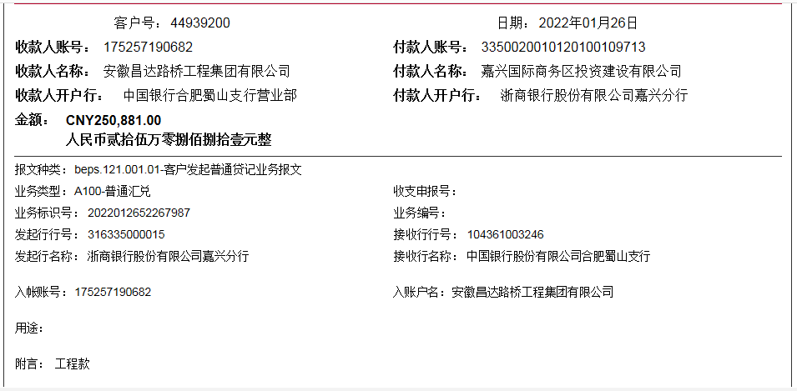

 |  |  |  |  |  |  |  |  | 1.00

